Feuil1
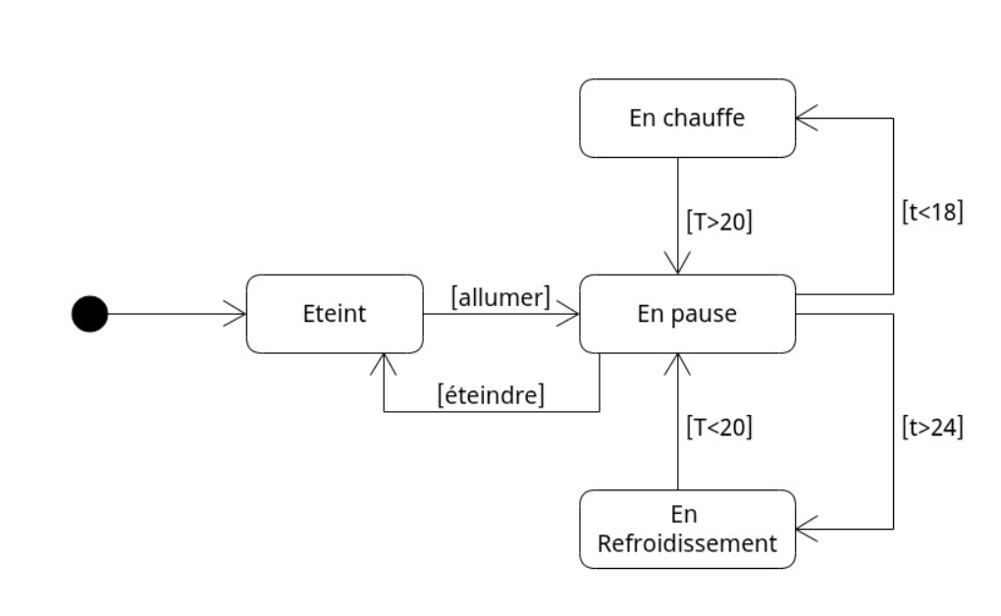

Nous proposons de faire le test suivant : • On allume le climatiseur • On fait monter la température à 25 • On attend que la température descende en dessous de 20 • On éteint le climatiseur 1. Quel est notre taux de couverture par états 2. Quel est notre taux de couverture par transitions valides

T1: | (Eteint) Allumer --> (En pause) 25° --> (En refroidissement) 19° --> (En pause) eteindre --> (Eteint)

Taux de couverture par états: 75%
Taux de couverture par transitions valides: 67%

